Hoja1
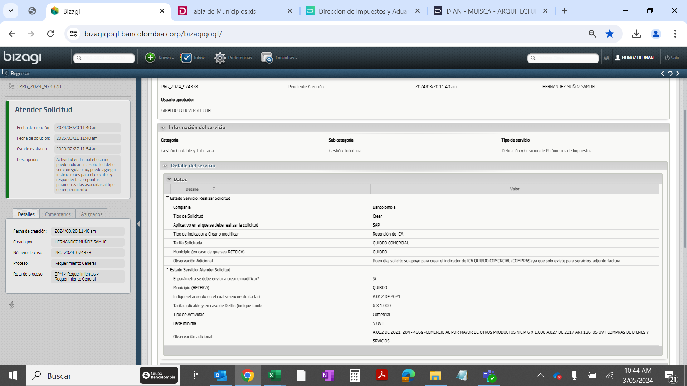
Creación Tipo
Ps | Tp.retenc. | Denominación | Tope Tipo
CO |  | ReteIca Quibdo Act.Comercial | 235,325.00

Creación Indicador
Ps | Tp.retenc. | Ret | Indicador de retención | Parte sujeta a retención | Tp.reten. | Clv.Ofic | Denominación | Cuentas Debe | Cuentas Haber | Tope Mínimo Servicio | Region | Provincia | #Caracteres
CO |  | 1 |  | 100 | 0.6000 | ZC | Quibdo Act.Comerc Tarifa 6 por mil | 2503101201 | 2503101201 | 235,325 | 27 | 001 | 34

